2018-省份
2018年拿地情况
省份 | 项目数量 | 规划建筑面积（万㎡） | 土地价款（亿元） | 权益总价（亿元） | 权益比
浙江 | 36 | 434.74 | 225.44 | 100.27 | 44.48%
江苏 | 22 | 301.24 | 173.19 | 75.74 | 43.73%
安徽 | 5 | 82.34 | 35.74 | 32.71 | 91.52%
山东 | 15 | 169.25 | 49.17 | 32.51 | 66.12%
重庆 | 4 | 73.69 | 31.4 | 20.04 | 63.82%
广东 | 5 | 86.75 | 30.74 | 13.35 | 43.43%
福建 | 2 | 24.83 | 12.64 | 12.64 | 100.00%
云南 | 8 | 104.08 | 32.24 | 10.35 | 32.10%
贵州 | 1 | 24.2 | 12.19 | 9.75 | 79.98%
陕西 | 3 | 70.3 | 14.14 | 9.62 | 68.03%
广西 | 1 | 29.71 | 9.29 | 9.29 | 100.00%
四川 | 2 | 28.52 | 8.62 | 8.62 | 100.00%
湖南 | 2 | 35.84 | 11.53 | 7.92 | 68.69%
河南 | 2 | 58.17 | 17.32 | 6.79 | 39.20%
河北 | 3 | 44.99 | 9.19 | 5.21 | 56.69%
辽宁 | 2 | 8.14 | 5.72 | 2.84 | 49.65%
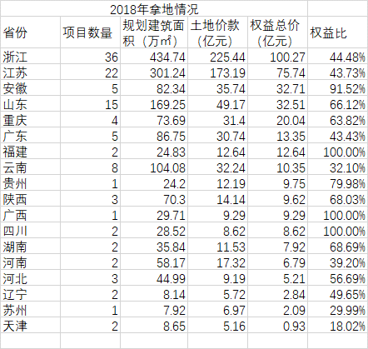
苏州 | 1 | 7.92 | 6.97 | 2.09 | 29.99%
天津 | 2 | 8.65 | 5.16 | 0.93 | 18.02%

2019-省份
2019年拿地情况
省份 | 项目数量 | 规划建筑面积（万㎡） | 土地价款（亿元） | 权益总价（亿元） | 权益比
浙江 | 15 | 158.92 | 151.28 | 109.66 | 72.49%
江苏 | 27 | 332.43 | 173.2 | 104.98 | 60.61%
陕西 | 3 | 91.3 | 41.94 | 39.16 | 93.37%
山东 | 7 | 108.87 | 39.4 | 26.4 | 67.01%
福建 | 5 | 22.74 | 21.91 | 21.91 | 100.00%
广东 | 5 | 45.7 | 18.21 | 12.77 | 70.13%
贵州 | 1 | 40.02 | 15.86 | 12.69 | 80.01%
广西 | 1 | 14.91 | 7.45 | 7.45 | 100.00%
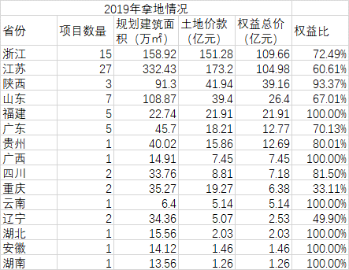
四川 | 2 | 33.76 | 8.81 | 7.18 | 81.50%
重庆 | 2 | 35.27 | 19.27 | 6.38 | 33.11%
云南 | 1 | 6.4 | 5.14 | 5.14 | 100.00%
辽宁 | 2 | 34.36 | 5.07 | 2.53 | 49.90%
湖北 | 1 | 15.56 | 2.03 | 2.03 | 100.00%
安徽 | 1 | 14.12 | 1.46 | 1.46 | 100.00%
湖南 | 1 | 13.56 | 1.26 | 1.26 | 100.00%

2020-省份
2020年拿地情况
省份 | 项目数量 | 规划建筑面积（万㎡） | 土地价款（亿元） | 权益总价（亿元） | 权益比
江苏 | 34 | 447.59 | 326.52 | 145.62 | 44.60%
浙江 | 17 | 194.98 | 92.27 | 60.12 | 65.16%
山东 | 11 | 157.54 | 68.49 | 49.01 | 71.56%
福建 | 6 | 71.98 | 60.68 | 45.25 | 74.57%
重庆 | 1 | 30.39 | 19.1 | 19.1 | 100.00%
安徽 | 3 | 41.95 | 12.72 | 11.68 | 91.82%
陕西 | 3 | 68.79 | 20.41 | 9.91 | 48.55%
广东 | 2 | 14.39 | 10.38 | 8.14 | 78.42%
辽宁 | 1 | 14.71 | 7.94 | 7.94 | 100.00%
贵州 | 2 | 37.75 | 9.75 | 7.45 | 76.41%
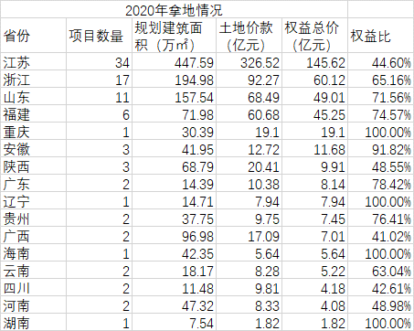
广西 | 2 | 96.98 | 17.09 | 7.01 | 41.02%
海南 | 1 | 42.35 | 5.64 | 5.64 | 100.00%
云南 | 2 | 18.17 | 8.28 | 5.22 | 63.04%
四川 | 2 | 11.48 | 9.81 | 4.18 | 42.61%
河南 | 2 | 47.32 | 8.33 | 4.08 | 48.98%
湖南 | 1 | 7.54 | 1.82 | 1.82 | 100.00%

